中高一般
２０２３（冬季）埼玉生态生活日、生活周 点检一栏表 初中生和高中生及成人使用

正面
 | 第一步： 生态生活日 参照以下的生态生活项目,让我们在生活的同时考虑一下环境问题吧!!

 | 第二步： 生态生活周 让我们在下面的项目栏中选择几个可行的项目,坚持一星期！！ |  |  |  |  |  |  | 🔌是节电项目记号。

 |  | 对选择的项目打勾“✔”。 在“家人使用”栏，填写参加的人数。括号（ ）中的数字，是减少的二氧化碳的量 （克）。
 |  | 🔌 1（客厅） | 🔌 2（客厅） | 🔌 3（客厅） | 🔌 4 (客厅) |  | 🔌 5 (客厅)
 | 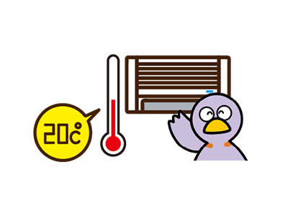 大家一起行动吧！ | 把空调暖气的室温【设定在20℃】左右（144g/日） （整个冬季大约节约1，615日元） | 清扫了空调的过滤网。（280g/周） （1年节约972日元） |  在做别的事情时，关闭了电视。（21g/日） （1年节约510日元） | 电视机等家用电器在不使用时,关闭了主电源,拔掉了插头。（70g/日） （1年节约1,704日元） |  | 电灯使用了节能型的LED。（791g/周） （1年节约2,738日元）
 | 自己 | 坚持了一天就打✔(144g) | 实施了就打✔ (280g) | 坚持了一天就打✔(21g) | 坚持了一天就打✔(70g) |  | 实施了就打✔ (791g)
 |  | 坚持了一周就打✔(1,008g) |  | 坚持了一周就打✔(147g) | 坚持了一周就打✔(490g)
 | 家人 | 坚持了一天的人数(144g) | 和家人一起行动 | 坚持了一天的人数(21g) | 坚持了一天的人数(70g) |  | 和家人一起行动
 |  | 坚持了一周的人数((1,008g) |  | 坚持了一周的人数(147g) | 坚持了一周的人数(490g)
 |  | 减少的二氧化碳(g) | 减少的二氧化碳(g) | 减少的二氧化碳(g) | 减少的二氧化碳(g) |  | 减少的二氧化碳(g)

 |  | 🔌 6 (客厅) | 7 (洗澡间和卫生间) | 8 (洗澡间和卫生间) | 🔌 9 (洗澡间和卫生间) |  | 🔌 10 (厨房)
 | 大家一起行动吧！ |  离开房间时，关闭了电灯（19g/日） （１年节约466日元） |  没有一直让热水或冷水任意流着,勤关水龙头了（84g/日） （１年节约3,023日元） | 趁洗澡水的水温还没有降低时,家人都先后洗澡了（233g/日） （１年节约6,024日元） | 关闭了便器座圈的暖气。（231g/周） （１年节约803日元） |  | 没有使用电饭锅的保温功能。（53g/日） （１年节约1,283日元）
 | 自己 | 坚持了一天就打✔(19g) | 坚持了一天就打✔(84g) | 坚持了一天就打✔(233g) | 实施了就打✔ (231g) |  | 坚持了一天就打✔(53g) |  | ※反面继续
 |  | 坚持了一周就打✔(133g) | 坚持了一周就打✔(588g) | 坚持了一周就打✔(1,631g) |  |  | 坚持了一周就打✔(371g)
 | 家人 | 坚持了一天的人数(19g) | 坚持了一天的人数(84g) | 和家人一起行动 | 和家人一起行动 |  | 和家人一起行动
 |  | 坚持了一周的人数(133g) | 坚持了一周的人数(588g)
 |  | 减少的二氧化碳(g) | 减少的二氧化碳(g) | 减少的二氧化碳(g) | 减少的二氧化碳(g) |  | 减少的二氧化碳(g)

反面
 |  |  |  |  |  |  | 🔌是节电项目记号。
 |  | 对选择的项目打勾“✔”。 在“家人使用”栏，填写参加的人数。括号（ ）中的数字，是减少的二氧化碳的量 （克）。
 |  | 🔌 11 （厨房） | 🔌 12 （厨房） | 🔌 13 (厨房) | 14 (厨房) |  | 15 (食物)
 | 大家一起行动吧！ | 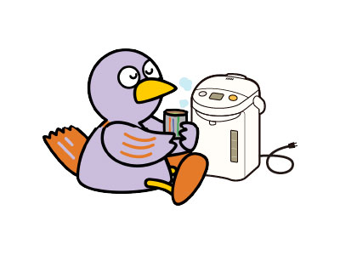 长时间不使用电热水瓶时，拔掉了插头（135g/日） （１年节约3,269日元） | 冰箱内没有存放太多的物品。（55g/日） （１年节约1,334日元） | 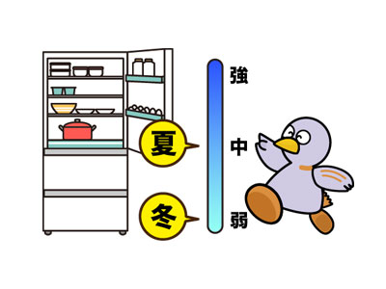 冰箱的库存温度从“強”变为“中”。（539g/周） （１年节约1,878日元） | 买菜时,先看冰箱内有何食物,决定了要买的东西之后再去购物。（19g/日） |  | 购买食物时挑选排列在最前面的。（12g/日）
 | 自己 | 坚持了一天就打✔(135g) | 坚持了一天就打✔(55g) | 实施了就打✔ (539g) | 坚持了一天就打✔(19g) |  | 坚持了一天就打✔(12g)
 |  | 坚持了一周就(✔(945g) | 坚持了一周就打✔(385g) |  | 坚持了一周就打(✔(133g) |  | 坚持了一周就打✔(84g)
 | 家人 | 坚持了一天的人数(135g) | 坚持了一天的人数(55g) | 和家人一起行动 | 坚持了一天的人数(19g) |  | 坚持了一天的人数(12g)
 |  | 坚持了一周的人数(945g) | 坚持了一周的人数(385g) |  | 坚持了一周的人数(133g) |  | 坚持了一周的人数(84g)
 |  | 减少的二氧化碳(g) | 减少的二氧化碳(g) | 减少的二氧化碳(g) | 减少的二氧化碳(g) |  | 减少的二氧化碳(g)

 |  | 16 (食物) | 17 (食物) | 18 (外出) | 19 (外出) |  | 20 (外出)
 | 大家一起行动吧！ | 吃饭时，没有剩余饭和菜。 （19g/日） |  选择了时令蔬菜。 （97g/日） | 买东西时，没有要求一次性购物袋。（33g/日） |  外出时，随身携带了自己专用的水瓶。 （47g/日） |  | 外出时没有使用汽车,而是步行了或是利用了自行车,公共汽车和电车了。（189g/日） （１年节约2,448日元）
 | 自己 | 坚持了一天就打✔(19g) | 坚持了一天就打✔(97g) | 坚持了一天就打✔(33g) | 坚持了一天就打✔(47g) |  | 坚持了一天就打✔(189g)
 |  | 坚持了一周就打✔(133g) | 坚持了一周就打✔(679g) | 坚持了一周就打✔(231g) | 坚持了一周就打✔(329g) |  | 坚持了一周就打✔(1,323g)
 | 家人 | 坚持了一天的人数(19g) | 坚持了一天的人数(97g) | 坚持了一天的人数(33g) | 坚持了一天的人数(47g) |  | 坚持了一天的人数(189g)
 |  | 坚持了一周的人数(133g) | 坚持了一周的人数数(679g) | 坚持了一周的人数(231g) | 坚持了一周的人数数(329g) |  | 坚持了一周的人数(1,323g)
 |  | 减少的二氧化碳(g) | 减少的二氧化碳(g) | 减少的二氧化碳(g) | 减少的二氧化碳(g) |  | 减少的二氧化碳(g)

 | 姓名： |  |  |  |  | 生态生活日和生态生活周减少的二氧化碳总量（g） |  |  | g
 |  |  |  |  |  |  |  | ※如果每人每天能完所有的项目，那么就可以减少3,071g二氧化碳！

